BUG_01
Category | Label | Value
Bug ID | ID | BUG_01
 | Name | Không thể thay đổi ngôn ngữ ở trang tài khoản
 | Reporter | Nguyễn Minh Hiền
 | Submit Date | 2024-12-19
Bug overview | Summary | Sau khi đăng nhập thành công và hiển thị theo ngôn ngữ tiếng Việt, chọn mục tài khoản. Tại trang tài khoản không thể chuyển sang tiếng Anh
 | URL | https://www.fahasa.com/customer/account/
 | Screenshot | 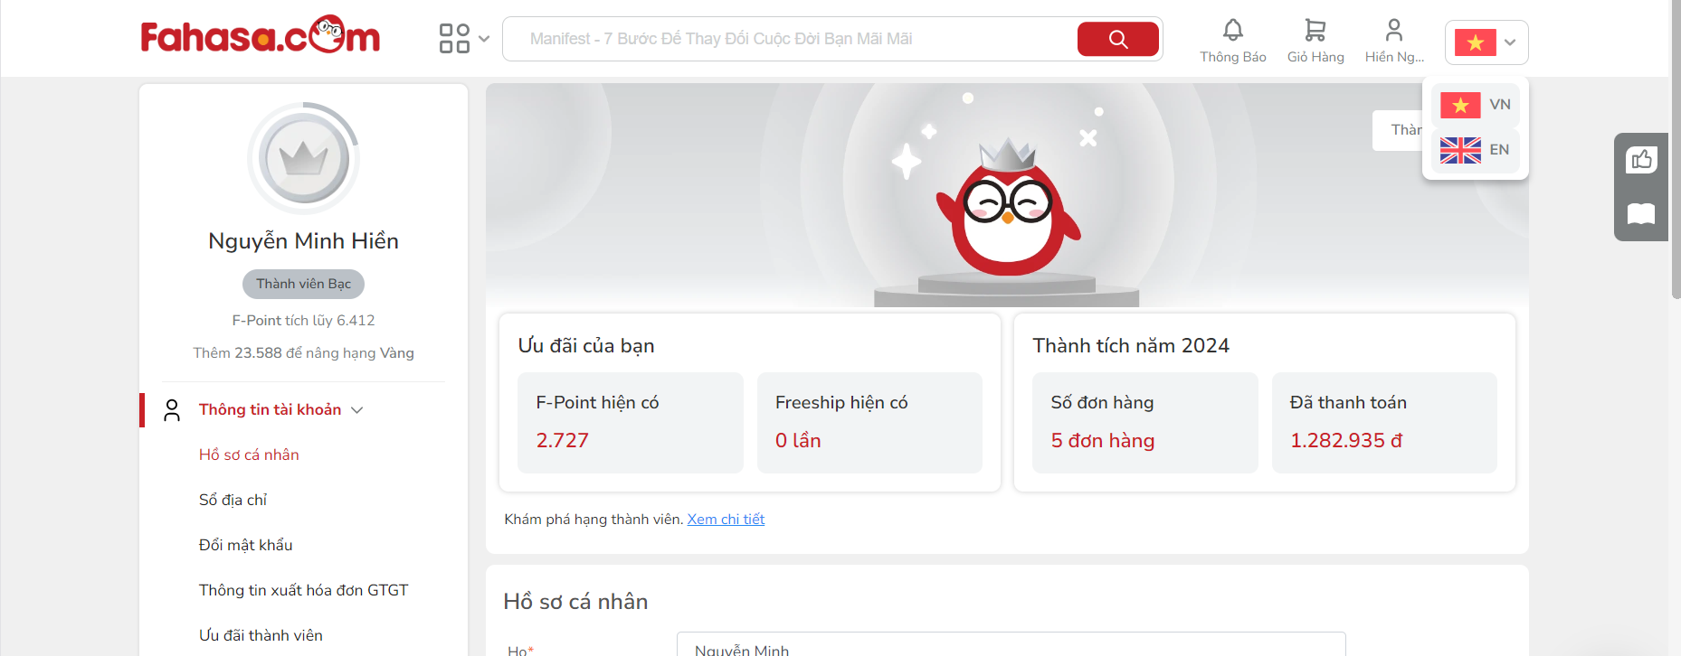
Environment | Operating System | Windows 11
 | Browser | Chrome
Bug details | Pre-condition | Đã đăng nhập thành công
 | Step to reproduce | B1: Mở trình duyệt và truy cập: www.fahasa.com B2: Chọn mục tài khoản B2: Chọn chuyển đổi ngôn ngữ: EN
 | Expected result | 1. Hiển thị trang chủ fahasa 2. Hiển thị trang tài khoản đang đăng nhập 3. Tải lại trang và các thông tin về tài khoản và các chức năng sẽ hiển thị sang tiếng Anh
 | Actual result | 1. Hiển thị trang chủ fahasa 2. Hiển thị giao diện hỗ trợ trực tuyến 3. Không thực hiện tải lại trang và vẫn hiển thị ở tiếng Việt
Bug tracking | Severity | Low
 | Assigned to
 | Priority | Low
Note | Note

BUG_02
Category | Label | Value
Bug ID | ID | BUG_02
 | Name | Mục lịch sử tìm kiếm ở thanh tìm kiếm không biến mất
 | Reporter | Nguyễn Minh Hiền
 | Submit Date | 2024-12-21
Bug overview | Summary | Mục lịch sử tìm kiếm ở thanh tìm kiếm không biến mất khi đã xóa hết lịch sử tìm kiếm
 | URL | https://www.fahasa.com
 | Screenshot | 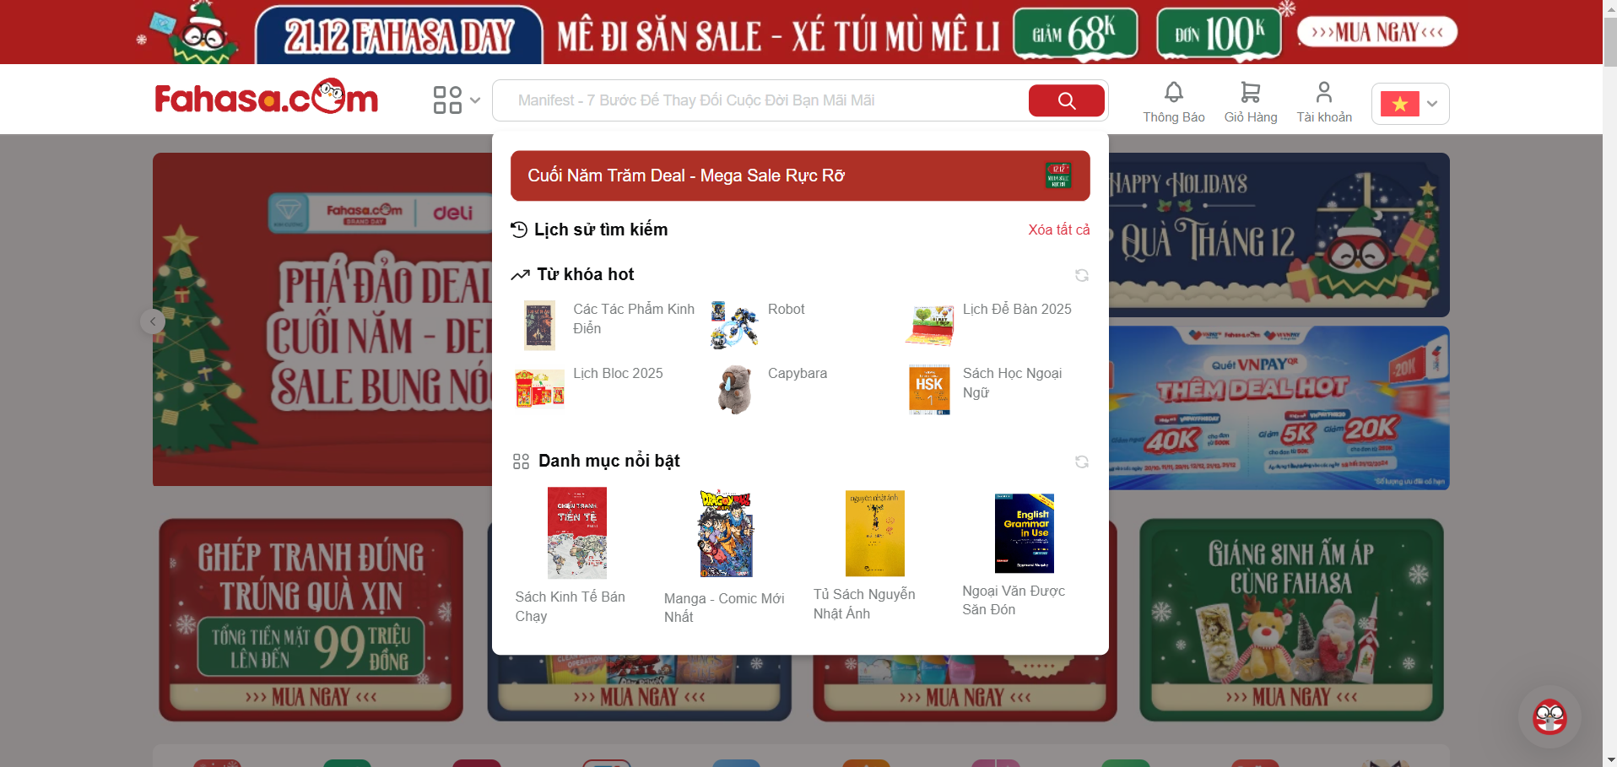
Environment | Operating System | Windows 11
 | Browser | Chrome
Bug details | Pre-condition | Đã đăng nhập thành công
 | Step to reproduce | B1: Truy cập: www.fahasa.com B2: Nhấn chọn ô tìm kiếm B3: Chọn xóa một mục tìm kiếm B4: Chọn xóa tất cả
 | Expected result | Khi nhấn biểu tượng dấu x tại tên sản phẩm từng tìm thì tên đó sẽ biến mất, các tag sau sẽ dồn về bên trái Khi chọn xóa hết tất cả lịch sử tìm kiếm thì mục lịch sử tìm kiếm sẽ biến mất
 | Actual result | Khi nhấn biểu tượng dấu x tại tên sản phẩm từng tìm thì tên đó sẽ biến mất, các tag sau sẽ dồn về bên trái Khi mục lịch sử tìm kiếm vẫn còn hiển thị
Bug tracking | Severity | Low
 | Assigned to
 | Priority | Low
Note | Note

BUG_03
Category | Label | Value
Bug ID | ID | BUG_03
 | Name | Hiển thị kết quả tìm kiếm sản phẩm bị cắt
 | Reporter | Nguyễn Minh Hiền
 | Submit Date | 2024-12-21
Bug overview | Summary | Khi hiển thị kết quả timf kiếm ở điện thoại 412x914 ở hướng dọc các sản phẩm ở cột thứ 4 bị cắt
 | URL | https://www.fahasa.com
 | Screenshot | 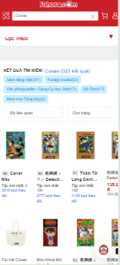
Environment | Operating System | Windows 11
 | Browser | Chrome
Bug details | Pre-condition | Đã đăng nhập thành công
 | Step to reproduce | B1: Truy cập: www.fahasa.com B2: Nhấn chọn ô tìm kiếm B3: Nhập: 'Conan' B4: Chọn nút tìm kiếm B5: Chọn sản phẩm "Túi Vải Conan"
 | Expected result | Không thành phần nào bị che, lấp, sản phẩm hiển thị đầy đủ, rõ ràng Thông tin sản phẩm hiển thị rõ ràng, đẩy đủ, hình sản sản phẩm không bị mất hay bị cắt
 | Actual result | Tại kết quả tìm kiếm sản phẩm, khi hiển thị theo hướng dọc sản phẩm ở cột thứ 4 bị cắt mất
Bug tracking | Severity | Low
 | Assigned to
 | Priority | Low
Note | Note

